벤포드 분석
분석 계정과목: | 59_외상매입금(25100)
금액 기준열: | 대변

벤포드 법칙 분석 결과
첫째 자리 수 | 실제 건수 | 실제 분포 (%) | 벤포드 분포 (%) | 차이 (%)
1 | 46 | 25.6 | 30.1 | -4.5
2 | 33 | 18.3 | 17.6 | 0.7
3 | 24 | 13.3 | 12.5 | 0.8
4 | 16 | 8.9 | 9.7 | -0.8
5 | 15 | 8.3 | 7.9 | 0.4
6 | 7 | 3.9 | 6.7 | -2.8
7 | 10 | 5.6 | 5.8 | -0.2
8 | 8 | 4.4 | 5.1 | -0.7
9 | 21 | 11.7 | 4.6 | 7.1

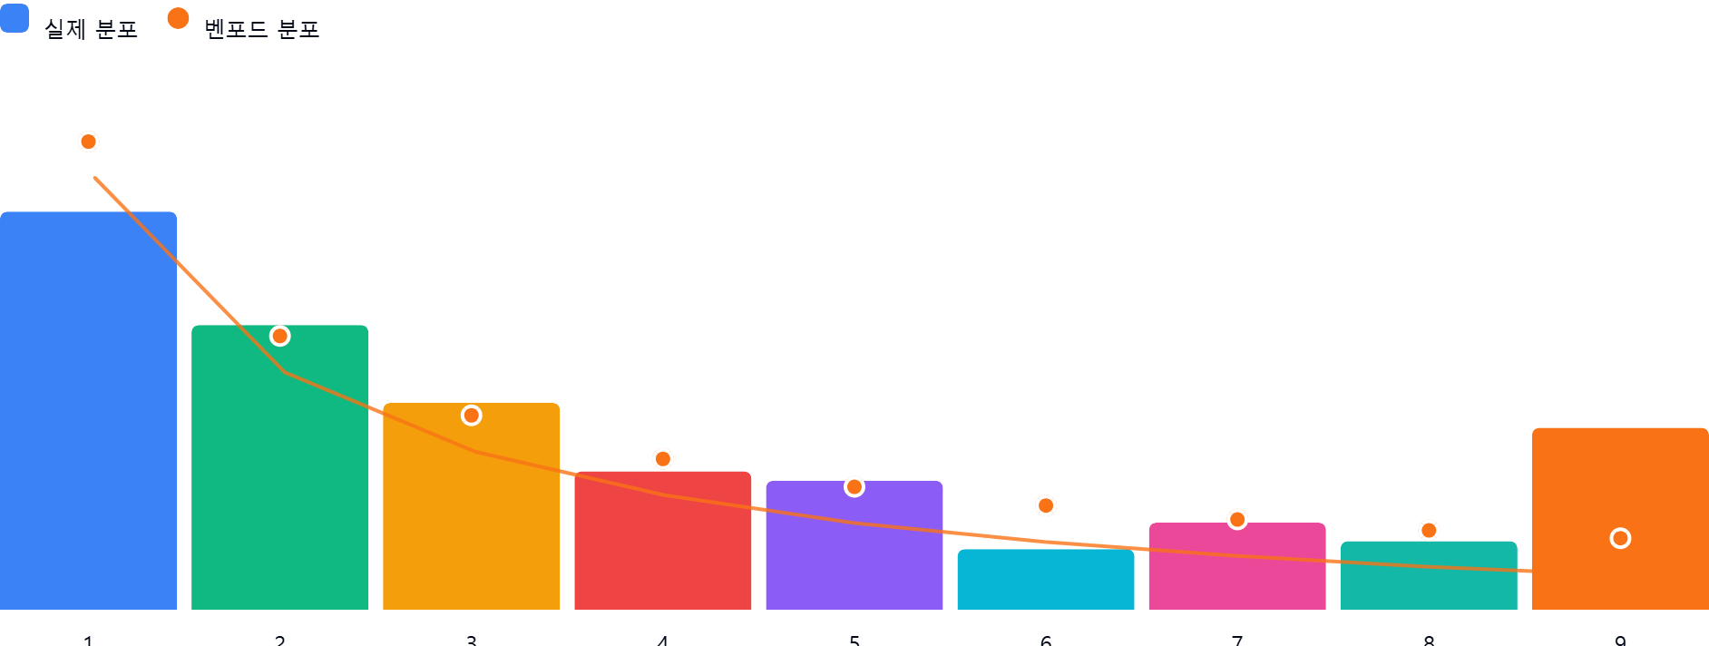

AI 감사인 의견
(AI 분석을 실행한 후 다운로드하면 의견이 포함됩니다. 벤포드 분석 실행 후 "AI 감사인 의견 요청"을 눌러주세요.)

